注意项
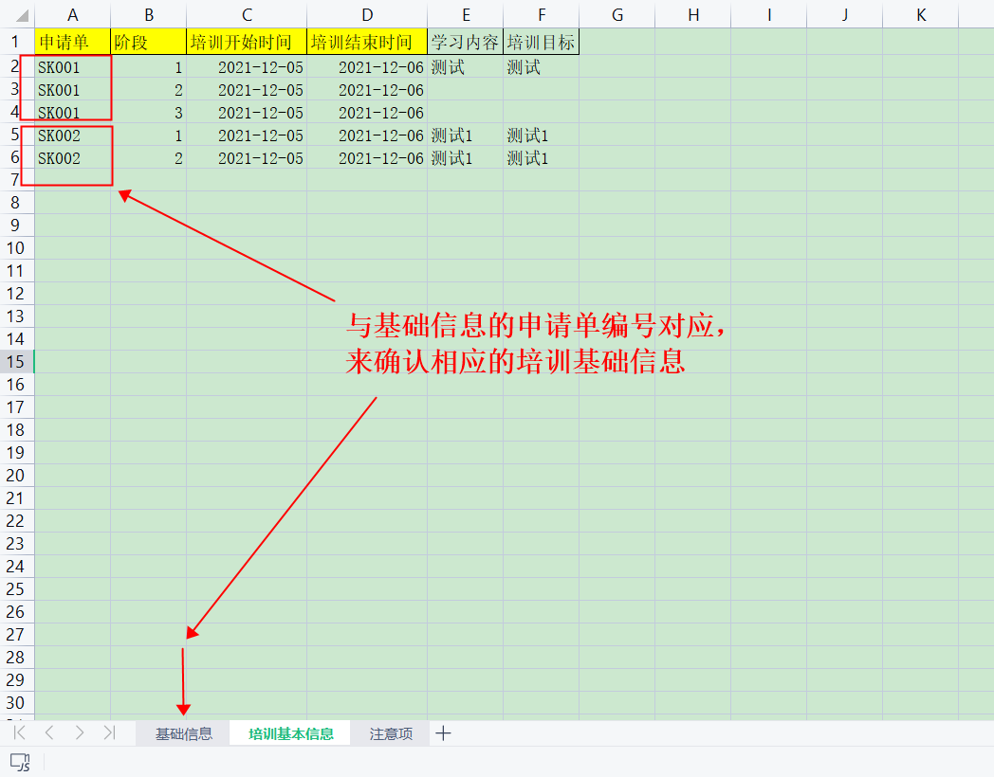
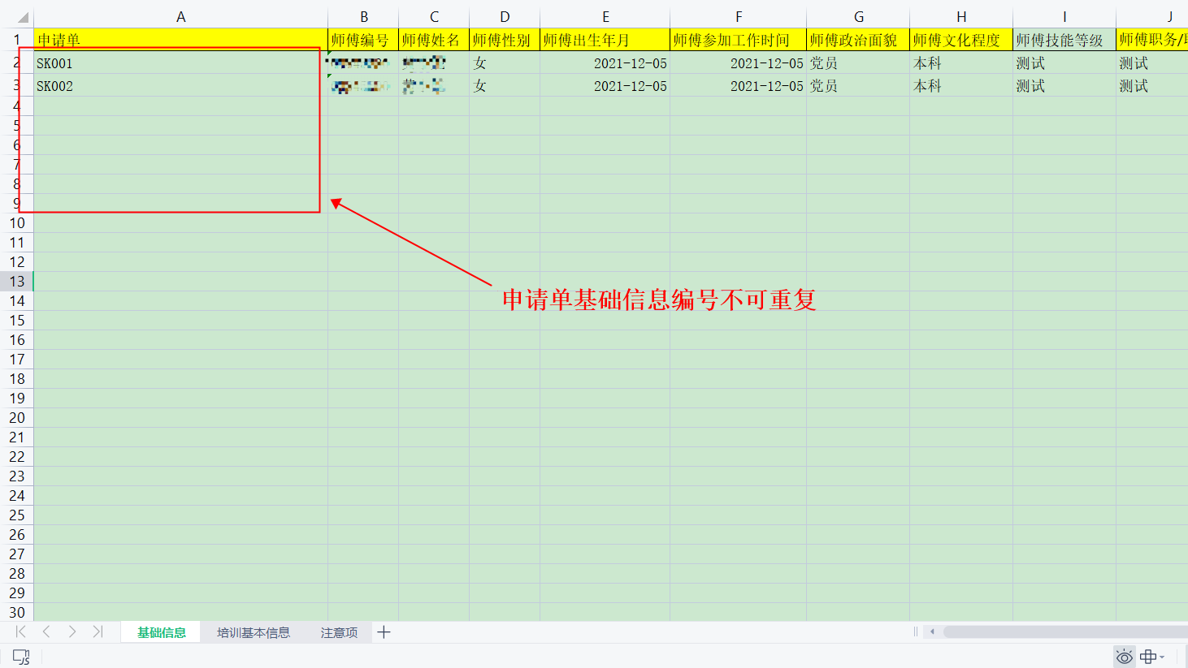
注意点：
1.用黄色标记的信息都为必填项；
2.性别只可为：男/女
3.时间格式：YYYY-MM-DD 例如（2021-05-10）
4.师带徒类型：新员工/转岗员工/基础性/提高型
5.申请单的关系：
基础信息的申请单对应着培训基本信息的申请单
申请单命名规范：大写字母+数字
例如：SK001

